Si vs CA
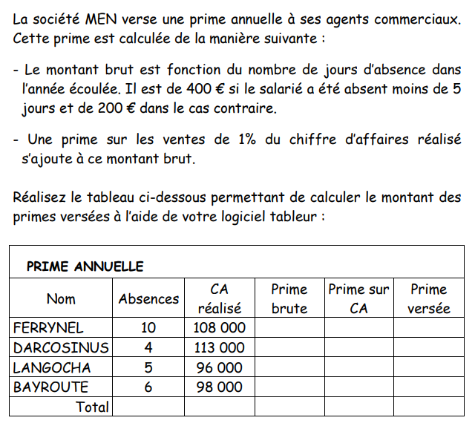
CALCUL SALAIRE DECEMBRE |  |  |  |  |  |  |  |  |  | 1%
Matricule | Nom | Poste | Qualification | Salaire | Prime fin d'annee | Absences | Bonus | CA HT | Prime/CA HT | Salaire Total Decembre
100 | Charles | Directeur Production | Cadre | 3,000
101 | Roanne | Secretaire Commercial | Employe | 1,200
102 | Claire | Responaible Informatique | Agent de maitrise | 2,350
103 | Frederic | Responsable Paye | Agent de maitrise | 2,250
104 | Louis | Responsable Comptable | Agent de maitrise | 2,300
105 | Francoise | Secretaire comptable | Employe | 1,200
106 | Cesar | Secretaire RH | Employe | 1,250
107 | Gaspard | Chef Comptable | Cadre | 3,400
108 | Remi | Chef du Personnel | Cadre | 3,350
109 | Valerie | Receptionniste | Employe | 1,000
110 | Fred | Courrier | Employe | 1,050
111 | Marc | Responsable machines | Agent de maitrise | 1,800
112 | Barbara | Directrice Financiere | Cadre | 3,890
113 | Emilie | Directrice Marketing | Cadre | 4,350
114 | Jenny | Secretaire Informatique | Employe | 1,340
115 | Lucien | Assistant Production | Agent de maitrise | 1,900
116 | Rene | Directeur Commercial | Cadre | 4,850
117 | Isabelle | Assistante Commerciale | Agent de maitrise | 2,340
118 | Patrick | Agent Commercial | Agent de maitrise | 3,000
119 | Jean rene | Agent Commercial | Agent de maitrise | 3,000
120 | Robert | Agent Commercial | Agent de maitrise | 3,000
121 | Roger | Agent Commercial | Agent de maitrise | 3,000

